Sheet1
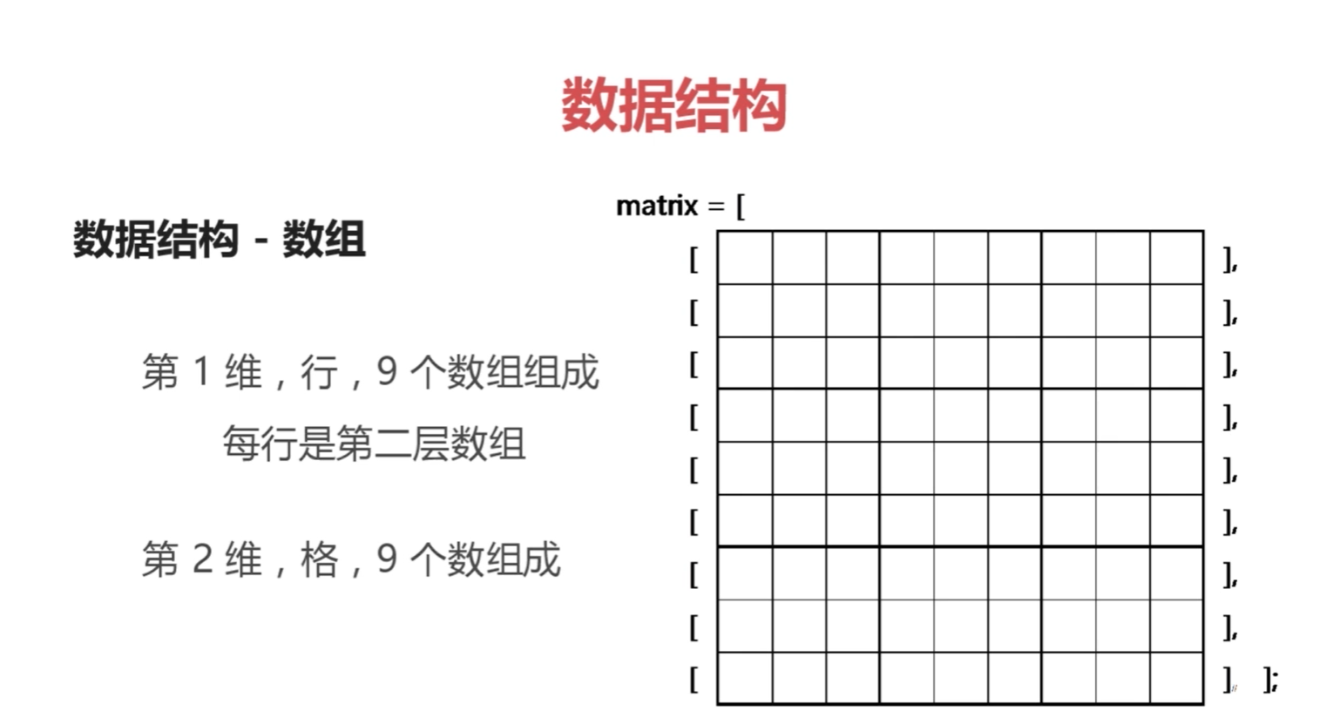
 |  | 数独游戏

 |  |  |  |  |  |  | 1 | 2 | 3
 |  |  |  |  |  |  | 4 | 5 | 6
 |  |  |  |  |  |  | 7 | 8 | 9
 |  |  |  |  |  |  |  | 清除

 |  |  |  |  |  |  | 点击数字直接选用该数字，点击清除按钮清除选中的数字，游戏操作面板后弹出数据字选项面板，橙色为暂时选中，绿色为确定要选的数字

 |  |  | 检查 | 重置 | 清理 | 重建

 |  | 游戏操作面板

 | 检查： 检查是否成功完成本局游戏
 | 重置: 重置至本局起始状态
 | 清理: 清除错误标记
 | 重建：放弃当前局，新开一局

数据结构：

